Beschreibung
Projektname / Schutzobjektname |  |  | keine Klassifizierung

Beschreibung des Projektes bzw. Schutzobjektes
Beschreibung des Projektes bzw. Schutzobjektes

Kommunikationspartner und Datenhaltung
Kommunikationspartner (netzwerktechnisch) | Zugriffe intern BVerw? | Ja | Wenn Antwort «Nein» ist zu prüfen inwieweit das System überhaupt im Bundesnetz betrieben werden muss.
 | Zugriffe extern (Internet)? | Nein | Wenn Antwort «Ja», ist die Art und Weise des Zugriffs gemäss Zugriffsmatrix (siehe Si003 - Netzwerksicherheit in der BVerw) zu prüfen.
Datenhaltung | intern BVerw? | Ja | Keine über den IKT-Grundschutz hinausgehende Anforderungen.
 | extern (Internet)? | Nein | Wenn Antwort «Ja», ist zu prüfen ob eine Datenhaltung ausserhalb der BVerw überhaupt erlaubt ist. Sollte es sich um eine Cloud-Lösung handeln, sind die Sicherheitsempfehlungen zum Cloud Computing des NCSC zu prüfen.

Shared Services Zone (SSZ)
Control Access Zone (CAZ)
Fremdnetz
Internet
BV-Netz
Beispiel
Architekturskizze
Darstellung der an diesem Zeitpunkt geplanten Architektur. Ziel ist die Platzierung der Elementen und die zu berücksichtigen Netzübergänge zu überlegen. Wenn diese Platzierung noch nicht bestimmt ist, kann dieses Feld leer gelassen werden.

Anleitung
Folgende Arbeitsblätter sind auszufüllen:
Deckblatt: - Vollständig ausfüllen. - Ergebnis der Einstufung wird aus den Arbeitsblätter "Einstufung" übernommen. - Ziel der Farben bei den Feldern der Einstufung ist, deutlich hervorzuheben wo normaler oder erhöhter Schutzbedarf besteht, denn daraus sind die entsprechenden Schutzanforderungen abzuleiten. --> Siehe dazu Erklärungen weiter unten Einstufung: - Jedes Dropdown-Feld in der Spalte 'Antwort' auswählen. - Spalte 'Kommentar, Begründung', so ausführlich wie möglich, so gering wie nötig. Beschreibung: - Ausführliche Beschreibung des Projektes. bzw. des Schutzobjektes. - Kommunikationspartner und Datenhaltung ausfüllen. - Hier ist eine erste Architekturskizze (anstelle des Beispiels) einzufügen. Sie kann allenfalls als eigenständiges Dokument geführt werden. Dann ist in diesem Arbeitsblatt zu vermerken wie das Dokument heisst, welche Version sich auf diese Schutzbedarfsanalyse bezieht und wo es gespeichert ist. | 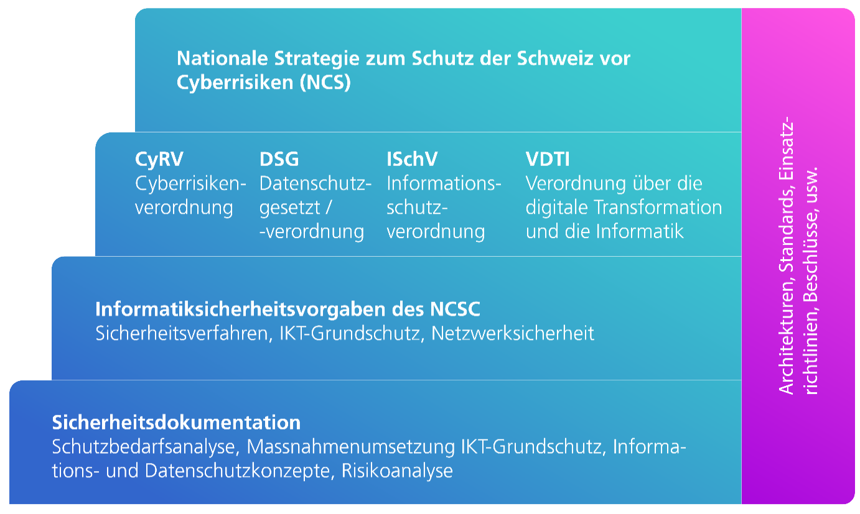

Erhöhter Schutzbedarf: Erhöhter Schutzbedarf liegt vor, sobald eines der Felder aus der Einstufung im Bereich der Vertraulichkeit als rot gekennzeichnet wird oder wenn mehr als zwei Kriterien in den Bereichen Verfügbarkeit, Integrität oder Nachvollziehbarkeit als rot gekennzeichnet werden. Bei ausgewiesenem, erhöhtem Schutzbedarf ist gemäss Art.14d CyRV ein Informationssicherheits- und Datenschutzkonzept (ISDS-Konzept) zu erarbeiten. Darin sind, neben der Umsetzung der Sicherheitsvorgaben für den Grundschutz und basierend auf einer Risikoanalyse, weitere Sicherheitsmassnahmen spezifisch für das Projekt oder das Informatikschutzobjekt zu definieren, dokumentieren und umsetzen. Bei erhöhten Anforderungen nur in den Bereichen Verfügbarkeit, Integrität oder Nachvollziehbarkeit (max. zwei Kriterien) müssen zusätzliche Sicherheitsmassnahmen als Erweiterung des IKT-Grundschutzes dokumentiert werden. Dies erfolgt vorzugsweise im Dokument «Massnahmenumsetzung des IKT-Grundschutzes», zum Beispiel in Form eines zusätzlichen Kapitels. Trifft das Kriterium RINA-Relevanz zu, ist der Prüfprozesses zur Reduktion nachrichtendienstlicher Ausspähung (gemäss Anleitung RINA ) zu durchlaufen. Werden gemäss dem Prüfprozess RINA risikorelevante Fälle ermittelt, so muss der Prüfprozess vollständig durchlaufen werden; die Umsetzung ist zu dokumentieren. RINA ist in erster Priorität ein Sensibilisierungsprozess. Er beleuchtet mögliche Bedrohungen betreffend einer nachrichtendienstlichen Ausspähung. Umsetzung IKT-Grundschutz: Die Umsetzung der minimalen Sicherheitsvorgaben (IKT-Grundschutz) ist zu dokumentieren (gemäss CyRV Art.14c). Dazu steht Ihnen das Word-Dokument «Massnahmenumsetzung zum IKT-Grundschutz in der Bundesverwaltung» auf der Webseite des NCSC (intranet.ncsc.admin.ch) zur Verfügung. Sie finden es unter der Rubrik Vorgaben & Hilfsmittel > Sicherheitsverfahren > Grundschutz > Si001 - Hi01 Massnahmenumsetzung zum IKT-Grundschutz in der Bundesverwaltung. Die Gültigkeitsdauer der Sch

